상품제안서
요가매트가방 고급형 요가매트파우치 | 상품코드: F24394

 |  |  |  |  |  |  | 02-412-0044 | www.easy1.co.kr
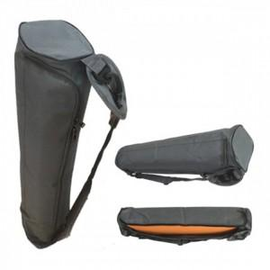

【상세/제작정보】

【인쇄/포장옵션】 | 실크 / 포장불가능

【공급단가】 | 수량 | 20~ | 100~ | 300~ | 500~ | 1,000~
*VAT별도 | 단가 | 47,250원 | 45,500원 | 43,750원 | 42,000원 | 40,950원

【상품 URL】 | http://www.easy1.co.kr/src/goods_detail.php?gdno=24394

